상품제안서
굳 터보흑라바 라이타 | 상품코드: S24980

 |  |  |  |  |  |  | 02-713-8555 | www.synergygift.co.kr
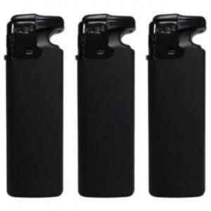 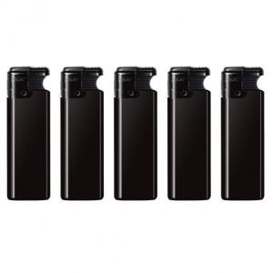

【상세/제작정보】

【인쇄/포장옵션】 | 실크 / 포장불가능

【공급단가】 | 수량 | 600~ | 1,200~ | 3,000~ | 4,800~ | 9,600~
*VAT별도 | 단가 | 620원 | 600원 | 580원 | 560원 | 530원

【상품 URL】 | https://www.synergygift.co.kr:443/src/goods_detail.php?gdno=24980

